ESTOQUE
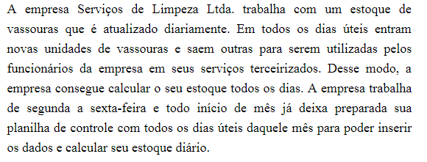
DATA DE HOJE: = |  |  |  |  | 2026-03-30
DIA DE HOJE: |  |  |  |  | 30
NÚMERO DO MÊS DE HOJE: |  |  |  |  | 3
ANO DE HOJE: |  |  |  |  | 2026
NÚMERO DO DIA DA SEMANA DE HOJE: |  |  |  |  | 2

CONTROLE DO ESTOQUE DE VASSOURAS
MÊS: | 2026-03-01

DATA | DIA DA SEMANA | ESTOQUE ANTERIOR | QUANTIDADE ENTRADA | QUANTIDADE SAÍDA | ESTOQUE DO DIA
2026-03-02 | 2026-03-02 | 10 | 20 | 15 | 15
2026-03-03 | 2026-03-03 | 15 | 5 | 20 | 0
2026-03-04 | 2026-03-04 | 0 | 10 | 8 | 2
2026-03-05 | 2026-03-05 | 2 | 23 | 20 | 5
2026-03-06 | 2026-03-06 | 5 | 25 | 22 | 8
2026-03-09 | 2026-03-09 | 8 | 12 | 10 | 10
2026-03-10 | 2026-03-10 | 10 | 20 | 12 | 18
2026-03-11 | 2026-03-11 | 18 | 2 | 15 | 5
2026-03-12 | 2026-03-12 | 5 | 13 | 17 | 1
2026-03-13 | 2026-03-13 | 1 | 20 | 15 | 6
2026-03-16 | 2026-03-16 | 6 | 22 | 25 | 3
2026-03-17 | 2026-03-17 | 3 | 30 | 24 | 9
2026-03-18 | 2026-03-18 | 9 | 45 | 40 | 14
2026-03-19 | 2026-03-19 | 14 | 12 | 25 | 1
2026-03-20 | 2026-03-20 | 1 | 20 | 10 | 11
2026-03-23 | 2026-03-23 | 11 | 22 | 25 | 8
2026-03-24 | 2026-03-24 | 8 | 25 | 28 | 5
2026-03-25 | 2026-03-25 | 5 | 16 | 21 | 0
2026-03-26 | 2026-03-26 | 0 | 35 | 28 | 7
2026-03-27 | 2026-03-27 | 7 | 13 | 15 | 5
2026-03-30 | 2026-03-30 | 5 | 25 | 15 | 15
2026-03-31 | 2026-03-31 |  | 25 | 15 | 10

Funções
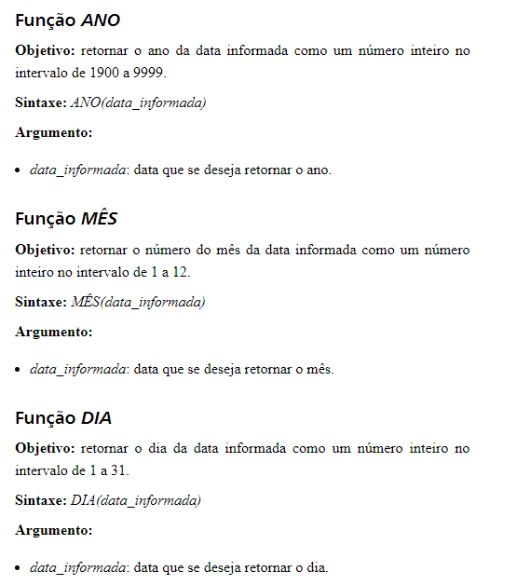

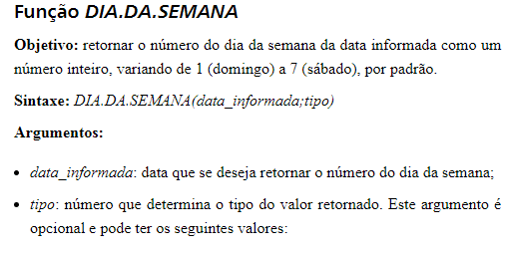

Funções 2
